データベースの起動
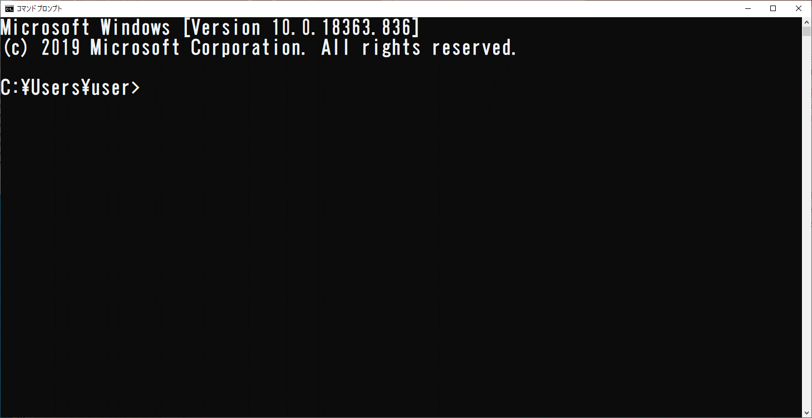
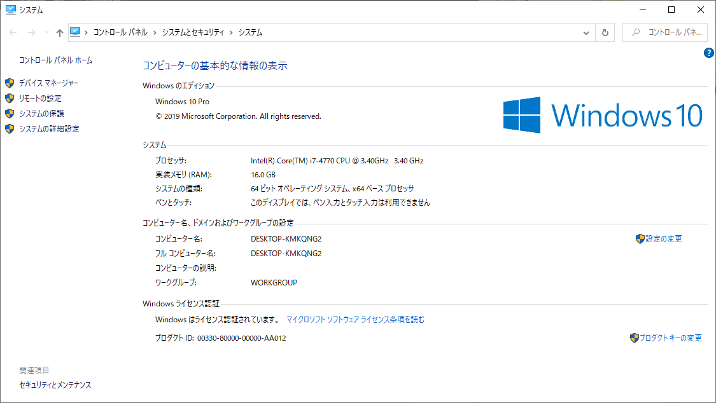
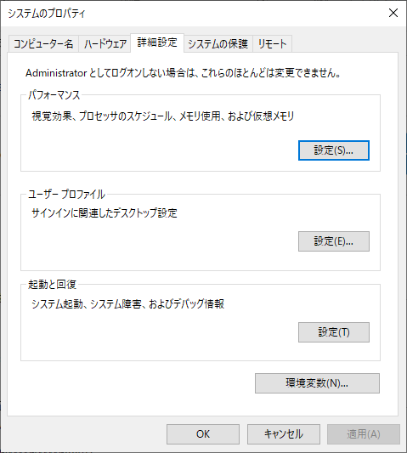
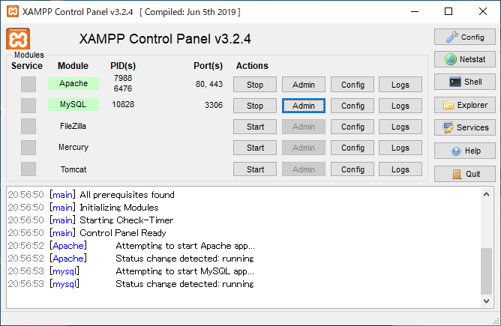
データベース 開発環境の起動

環境変数を設定します。
SET PATH=C:\XAMPP\MySQL\BIN;%PATH%

Windows Shell を起動します。
スタート→Windowsシステムツール→コマンドプロンプト

システム環境変数に設定する方法
エクスプローラ→PC（右クリック）→
プロパティ→システム詳細設定→
環境変数→PATH

XAMPPを起動します。
C:\XAMPP\xampp-control.exe

Apatch（Web）を起動します。
MySQL（データベース）を起動します。

MySQL（端末）を起動します。

Windows Shell を起動します。
/* MySql 起動 */
mysql -u root -p | (PATH設定が終わっている場合）
C:\XAMPP\MySQL\BIN\mysql -u root -p
C:\XAMPP\MySQL\BIN\mysql -u root -p -h 192.168.0.113
C:\XAMPP\MySQL\BIN\mysql -u root -p -h 192.168.0.113

MySQL -u [ユーザー名] -h [ホスト名] -p
-u root
--user=root
-h loxalhost
--host=loxalhost

Enter password:
Welcome to the MariaDB monitor. Commands end with ; or \g.
Your MariaDB connection id is 27
Server version: 10.4.6-MariaDB mariadb.org binary distribution

Copyright (c) 2000, 2018, Oracle, MariaDB Corporation Ab and others.

Type 'help;' or '\h' for help. Type '\c' to clear the current input statement.

MariaDB [(none)]>

